Deckblatt
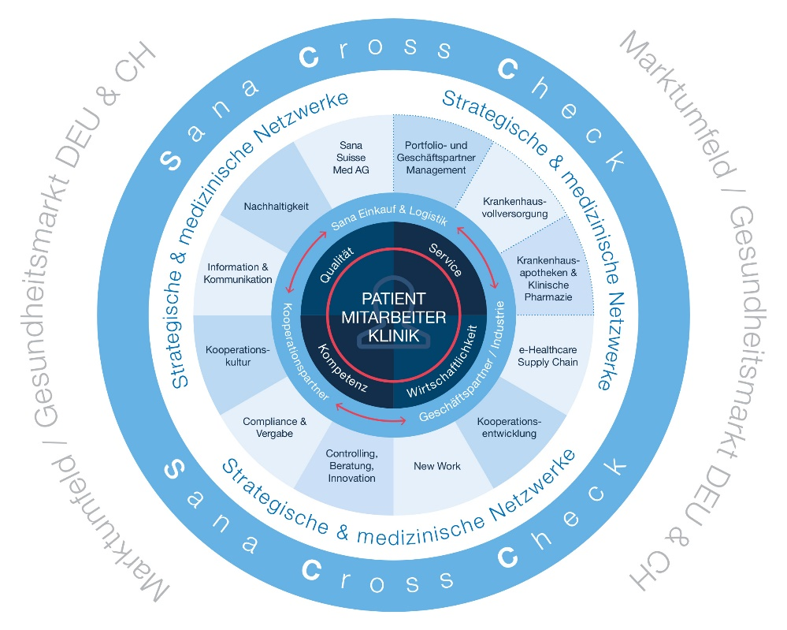 FAQ – Nachhaltigkeit und Lieferkettensorgfaltspflichtengesetz Dies sind die aktuellen FAQ rund um die Themen Nachhaltigkeit, das Lieferketten- sorgfaltspflichtengesetz und EcoVadis. Diese Übersicht liegt in der Verantwortung von: Fiona Walter (Fiona.Walter@sana.de) in Absprache mit dem CSO der Sana Kliniken AG, Clemens Jüttner (Clemens.Juettner@Sana.de). Sie wird laufend aktualisiert.

